Valo Patrimoniale
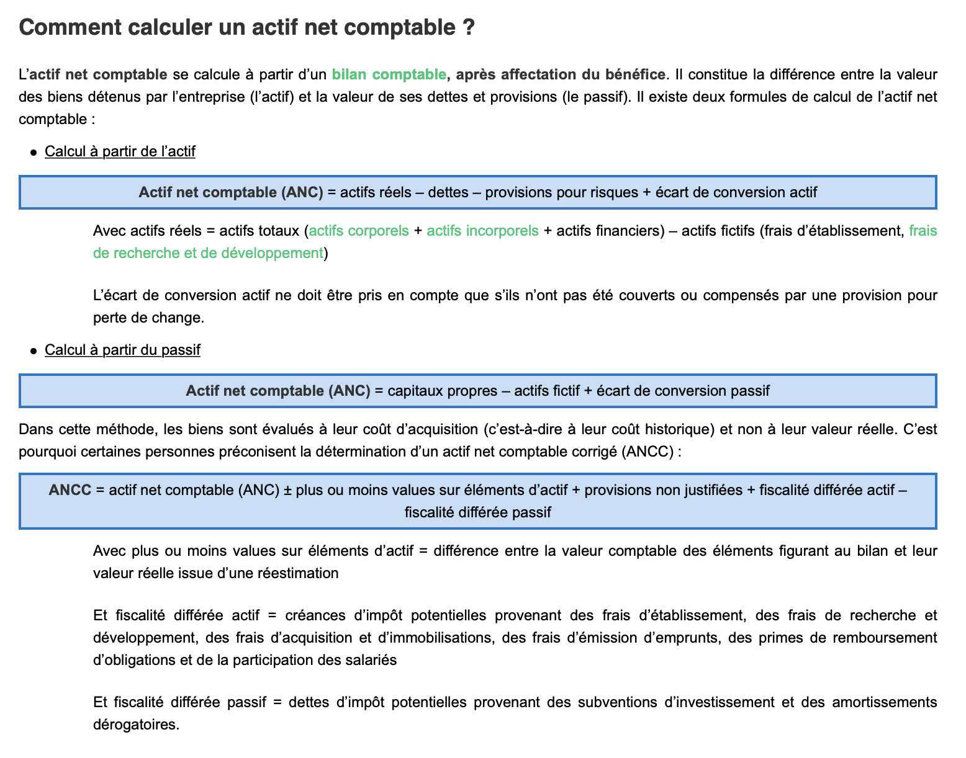
Valorisation patrimoniale
Concept : Se baser sur le bilan de l'entreprise afin d'en déduire une valorisation, méthode utilisée ci-contre
Hypothèse | On suppose qu'il n'y a pas de d'actifs fictfs (le rapport annuel n'en fait pas mention)
 | Ci-après l'écart de conversion pris en compte selon l'année
 | On remarque que le GoodWill est inclu dans l'actif. Il n'est pas pas nécessaire de l'ajouter à ANCC |  |  | ex :Goodwill 2021 | 387

 | 2021 | 2020 | 2019 | 2018 | 2017
ANC | 3344 | 2657 | 2875 | - | -
ANCC (valorisation dans notre cas) | 3344 | 2657 | 2875 | - | -

